상품제안서
이메이션 ELITE USB | 상품코드: F19456

 |  |  |  |  |  |  | 02-412-0044 | www.easy1.co.kr
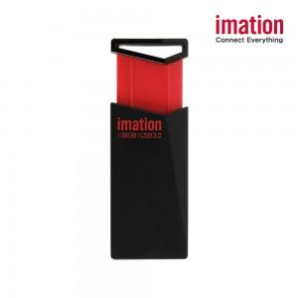

【상세/제작정보】

【인쇄/포장옵션】 | 레이저 / 포장지포장

【공급단가】 | 수량 | 100~ | 300~ | 500~ | 1,000~ | 3,000~
*VAT별도 | 16GB | 5,550원 | 5,460원 | 5,340원 | 5,120원 | 4,910원
 | 32GB | 6,730원 | 6,630원 | 6,470원 | 6,210원 | 5,950원
 | 64GB | 9,690원 | 9,540원 | 9,310원 | 8,940원 | 8,570원
 | 128GB | 18,670원 | 18,380원 | 17,950원 | 17,230원 | 16,510원

【상품 URL】 | https://dev.easy1.co.kr:443/src/goods_detail.php?gdno=19456

